Лист1
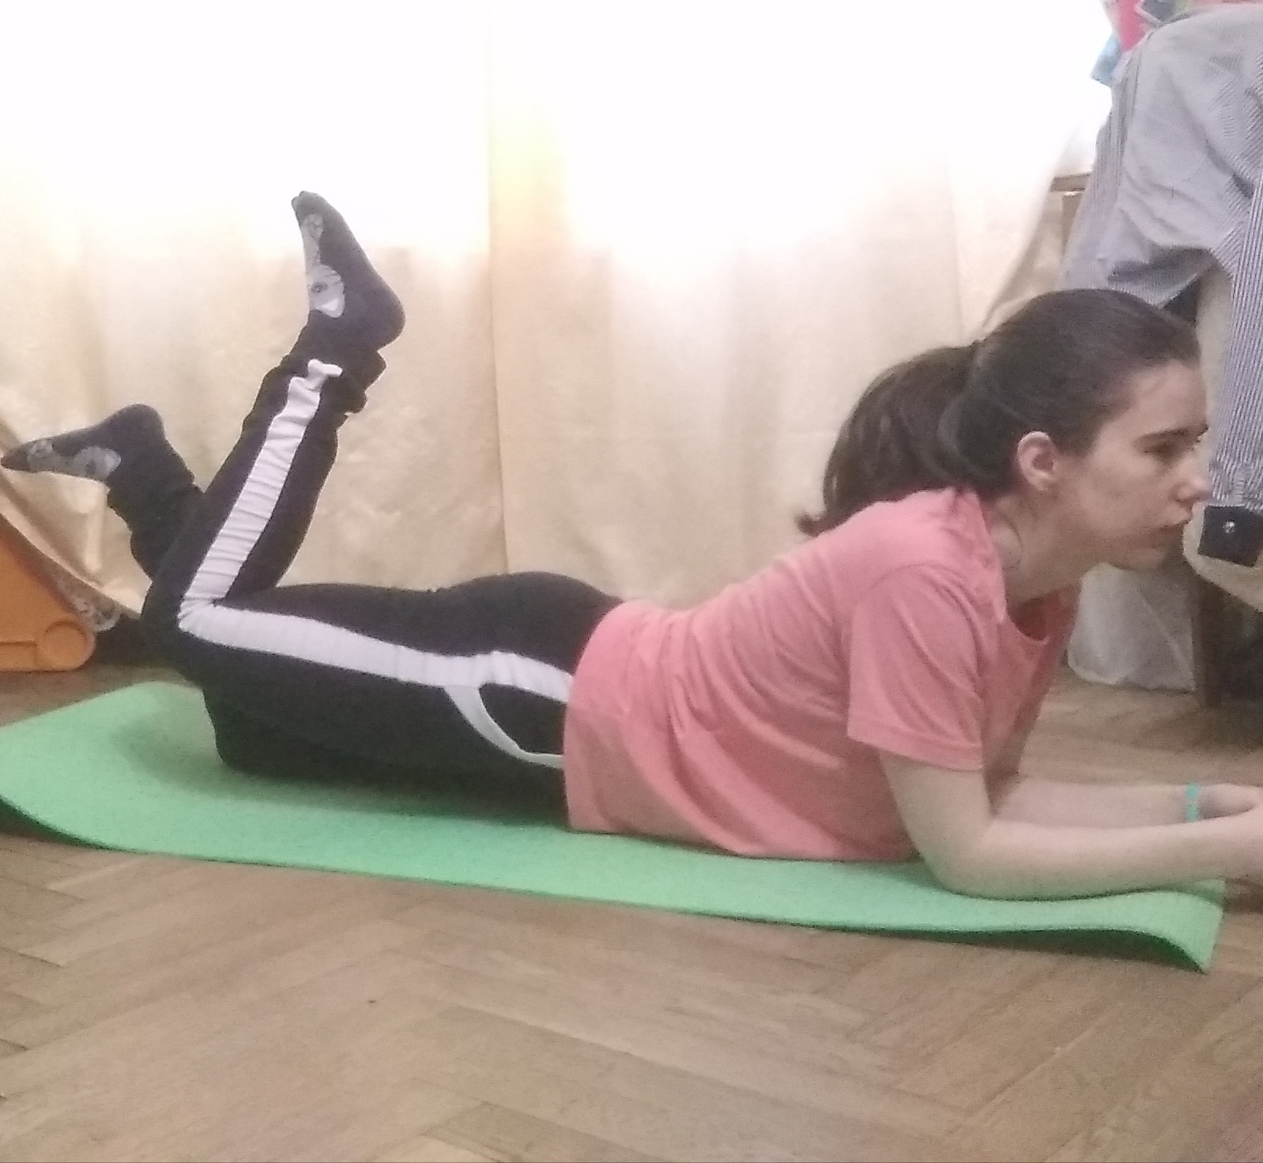
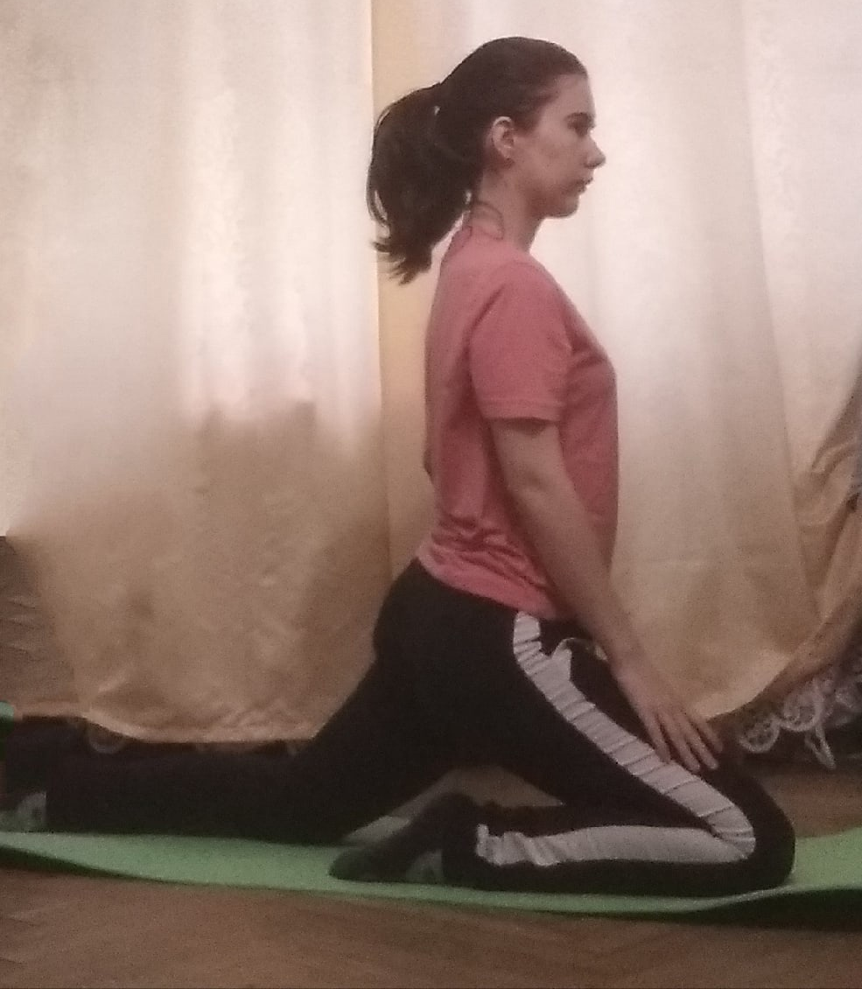
 | Отчет о результатах самостоятельной работы обучающегося по дисциплинам "Физическая культура и спорт" или "Элективные курсы по физической культуре и спорту"
 | Выделенные красным цветом данные приведены для примера и заменяются фактическими черным цветом. Не изменять адресов ячеек студ. билета, ФИО, спортивного отделения!
 | Студ. билет | ФИО |  | Учебная группа | Спортивное отделение |  | Преподаватель |  |  | Формат имени файла с отчетом: Отчет.ТК.ФВиС.999901.2020-04-12, где ТК – текущий контроль, ФВиС – кафедра физического воспитания и спорта, 999901 – номер студ. билета, 2020-04-12 – дата отправки отчета.
 | 938204 | Голубева Валентина Петровна |  | 9382 | Аэробика |  | Лопатина М.В
 |  |  |  |  |  |  |  |  |  | Отчет отсылается преподавателю средствами
 |  |  |  |  |  |  |  |  |  | электронной почты как вложение
 | Номер занятия в семестре |  |  | 19 | Номер занятия в семестре |  |  |  | 20 | Номер занятия в семестре
 | Дата занятия | 18/05/2021 |  |  | Дата занятия | 20/05/2021 |  |  |  | Дата занятия | 31/03/2021
 | Список упражнений |  | Кол-во подходов | Кол-во повторений или сумма | Список упражнений |  |  | Кол-во подходов | Кол-во повторений или сумма | Список упражнений |  | Кол-во подходов | Кол-во повторений или сумма
1 | Программа 3 Инструктор 3 |  |  |  | Программа 1 Инструктор 3
2 | Шейпинг |  |  |  | Шейпинг
3
4
5
6
7
8
9
10
11
12
13
14
15
16
 | Продолжительность занятия, минуты |  |  |  | Продолжительность занятия, минуты |  |  |  |  | Продолжительность занятия, минуты

 | Анализ результатов занятия |  |  |  | Анализ результатов занятия |  |  |  |  | Анализ результатов занятия
 | Хорошее |  |  |  | Хорошее

